Planilha1
Gráfico Temperatura
Tabela de Temperatura em °Celsius
Cidade | Janeiro | Abril | Junho | Maior Temp. | Média
São Paulo | 28 | 25 | 15 | 28 | 22.7
Porto Alegre | 26 | 22 | 5 | 26 | 17.7
Vitória | 35 | 29 | 18 | 35 | 27.3
Belém | 37 | 32 | 20 | 37 | 29.7
Belo Horizonte | 33 | 27 | 17 | 33 | 25.7
Média Geral ( 5 Cidades ) |  |  |  |  | 24.6

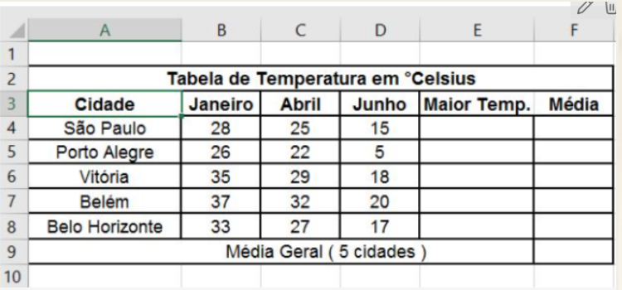

Maior / Média
 | Maior Temp. | Média
 | 28 | 22.7
 | 26 | 17.7
 | 35 | 27.3
 | 37 | 29.7
 | 33 | 25.7
 |  | 24.6

